Vzor_formulare
 | Protokol laboratorní práce číslo: |  | 1 | Číslo zadání: | 101 |  |  | Datum měření: | 2023-10-07
 | Název měření: | Opakování, práce s MATLABEM |  | Jméno studenta: | Alexander Baršč |  |  | Login: | BAR0469

 | Potřebné vybavení: | PC

$$w\left(t\right)=5∙\cos\left(30∙π∙t+\frac{π}{4}\right)$$
 | S CHUTÍ DO TOHO! |  |  |  |  |  |  |  | Potvrzení dílčího úkolu
1) | Zapni PC a spusť si MATLAB software
2) | Je zadán signál se spojitým časem
3) | Zapište základní parametry signálu w(t): |  |  | frekvence | f = | 15 | Hz
 |  |  |  | amplituda | Wmax = | 5 | V
 |  |  |  | úhlový kmitočet | w | 30𝝅 | rad/s
 |  |  |  | konstantní složka | C = | 0 | V
 |  |  |  | fáze | j | π/4 | rad
 |  |  |  | fáze | j | 45 | °
4) | Implementuj do programu MATLAB a zakresli časový průběh signálu w()
5) | Vykresli ručně časový průběh signálu w(t) s vykreslením základních parametrů

 |  |  | 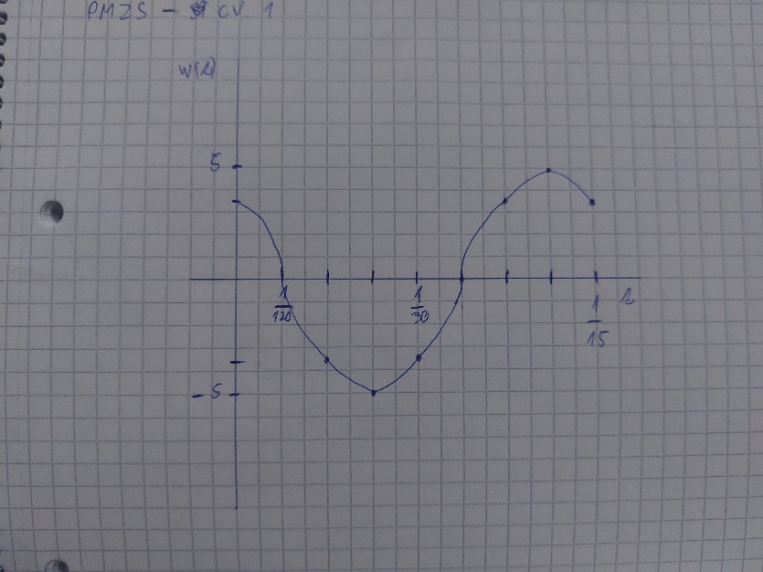

6) | Implementuj vykreslení časového průběhu do Matlabu a zobraz v grafu
 | Screen:

7) | Srovnej oba grafy zda jsou shodné - Tvůj předpoklad i výsledek z Matlabu
8) | Zapište statistické parametry signálu w(t): |  |  | střední hodnota | Wstr= | 0 | V
 |  |  |  | efektivní hodnota | Wef = | (5*√2)/2 | V
 |  |  |  | střední výkon | P= | 12.50 | W
 |  |  |  | energie | E= | inf | J
9) | Implementuj výpočet statistických parametrů signálu w(t) a zobraz zápis kódu: |  |  | střední hodnota
 |  |  |  | efektivní hodnota
 |  |  |  | střední výkon
 |  |  |  | energie
10) | Implementuj výpočet autokorelační funkce a zobraz R(t) a zobraz výsledek
 | Screen:

11) | Srovnej výsledek autokorelační funkce s teoretickými předpoklady |  |  |  | Jedná se o autokorelaci výkonového signálu, očekováme že amplituda v čase 0s bude rovna střednímu výkonu, v našem případě sedí.
12) | Zapiš výsledek autokorelační funkce signálu s nulovým posunutím |  |  |  |  |  | 12.50
13) | Implementuj algoritmy v Matlabu pro výpočet diskrétních frekvenčních spekter signálu w(t)
14) | Vlož obrázek z výsledného amplitudového frekvenčního spektra |W(f)|
 | Screen:

15) | Vlož obrázek z výsledného fázového frekvenčního spektra ÐW(f)
 | Screen:

16) | Srovnej a zapiš hodnotu PEAK reprezentující amplitudu harmonického signálu w(t) |  |  |  | 2,5 * 2 se rovná amplitudě, která je 5
17) | Srovnej a zapiš hodnotu PEAK reprezentující fázi harmonického signálu w(t) |  |  |  | 0,7854 se rovná 𝝅/4, tedy fázovému posunu

